Análisis2
SPRINT 4
Contratos |  | Diagrama de Secuencia
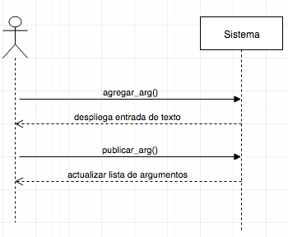
nombre | agregar_arg()
responsabilidades | Capturar el debate Solicitar el despliegue de la entrada de texto
tipo | Sistema
referencias cruzadas
notas
excepciones
salida
precondiciones | el usuario ingresó al sistema el debate existe
postcondiciones

nombre | publicar_arg()
responsabilidades | Capturar el argumento del usuario en un debate
tipo | Sistema
referencias cruzadas
notas
excepciones
salida
precondiciones | El sistema conoce el id del usuario y debate
postcondiciones | (1) Se crea la instancia argumento
 |  | Diagrama de estados

